Blad1
 |  | Bijlage NvI 4a - Aangevulde bijlage C.4
 |  | Gemeente Noordenveld
 |  | Brandverzekering
 |  | Schadeoverzicht
 |  | Laatste 5 jaarincl. lopend jaar

Periode: 01 januari 2021 tot 19 juni 2024 (vorige makelaar)

2021
Datum | Schadenr | Omschrijving | Status | Schade | Eigen risico | Kosten | Betaald | Verhaald | Reserve | Totaal
2021-03-11 |  | Stormschade, hereweg 1 te Peize | Afgehandeld | € 14,325.00 | € 5,000.00 | € 1,253.61 | € 10,578.61 | € - | € - | € 10,578.61
 |  |  |  | € 14,325.00 | € 5,000.00 | € 1,253.61 | € 10,578.61 | € - | € - | € 10,578.61

2022
Datum | Schadenr | Omschrijving | Status | Schade | Eigen risico | Kosten | Betaald | Verhaald | Reserve | Totaal
 |  | Geen schades / geen schademeldingen
 |  |  |  | € - | € - | € - | € - | € - | € - | € -

2023
Datum | Schadenr | Omschrijving | Status | Schade | Eigen risico | Kosten | Betaald | Verhaald | Reserve | Totaal
2023-10-05 |  | Brandschade, Brink 10 te Roden | Afgehandeld | € 142,650.00 | € 5,000.00 | € 3,681.91 | € 141,331.91 | € - | € - | € 141,331.91 | *
2023-11-09 |  | Aanrijdingsschade, Hereweg 1 te Roden | Afgehandeld | € 9,791.41 | € 5,000.00 | € 1,992.14 | € 6,783.55 | € - | € - | € 6,783.55 | **
 |  |  |  | € 152,441.41 | € 10,000.00 | € 5,674.05 | € 148,115.46 | € - | € - | € 148,115.46

2024
Datum | Schadenr | Omschrijving | Status | Schade | Eigen risico | Kosten | Betaald | Verhaald | Reserve | Totaal
 |  | Geen schades / geen schademeldingen
 |  |  |  | € - | € - | € - | € - | € - | € - | € -

Periode: 19 juni 2024 tot 03 november 2025

2024
Datum | Schadenr | Omschrijving | Status | Schade | Eigen risico | Kosten | Betaald | Verhaald | Reserve | Totaal
 |  | Geen schades / geen schademeldingen
 |  |  | Totaal | € - | € - | € - | € - | € - | € - | € -

2025
Datum | Schadenr | Omschrijving | Status | Schade | Eigen risico | Kosten | Betaald | Verhaald | Reserve | Totaal

 |  |  | Totaal | € - | € - | € - | € - | € - | € - | € -

 | * | Schade is eerder door de vorige makelaar afgehandeld

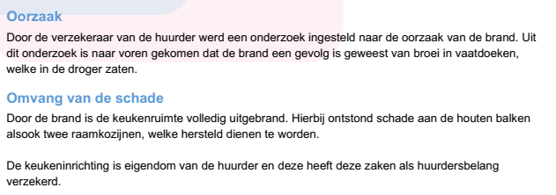

 |  | Aanvullende preventie n.a.v. voorgevallen schade
 |  | N.a.v. van deze schade is aanvullende preventie uitgevoerd en worden de vaatdoeken opgeslagen in speciale opslag/-afvalbakken.

 | ** | Abusievelijk is in het vorige overzicht een foutief adres + schadeoorzaak vermeld
 |  | Dit moet zijn: Aanrijdingsschade aan het pand gelegen aan de Hereweg 1 te Roden (Sporthal)

 |  | De schade is eerder door de vorige makelaar afgehandeld waarbij de werkelijke schade een stuk lager bleek te zijn dan de eerste reservering

 |  | Oorzaak:
 |  | Er was destijds sprake van een aanrijdingsschade door een aannemer die op deze locatie met een uitbouw bezig was.
 |  | Ondanks dat het er sterk op leek dat de schade was veroorzaak door het werkmaterieel van de aannemer werd betrokkenheid ontkent.
 |  | Uiteindelijk is de schade afgewikkeldn onder de eigen polis

 |  | Zie bijlage NvI 4b voor bevestiging afwikkeling AON

